問診票 (記入例)
実施日が、歯周病検診の受診期間外の場合は、
セルに入力できないようになっています。
生年月日が、歯周病検診の受診対象外の場合は、
セルに入力できないようになっています。
（入力例：2006/4/2、S51.6.3）
 | 2027-04-01
 |  | 出 雲 市 歯 周 病 検 診 問 診 票
 |  |  | 実施日： |  | 2026-12-06
 |  |  | 氏名 | ﾌﾘｶﾞﾅ |  | イズモ タロウ |  |  |  |  |  |  |  |  |  | 性別 |  | 男 |  | 生年月日 |  |  | 1976-09-13 |  |  |  | （満 |  | 50 |  | 歳）
 |  |  |  | 出雲 太郎 |  |  |  |  |  |  |  |  |  |  |  | 電話番号 |  |  | ２１－６９７９
 |  |  | 住所 | 出雲市 |  |  | 今市町 |  |  |  | ７０番地 |  |  |  |  |  |  |  |  |  |  |  |  |  |  |  |  |  |  |  |  |  | ←町名はリストから選択
 |  |  |  |  |  |  |  |  |  |  |  |  |  |  |  |  |  |  |  |  |  |  |  |  |  |  |  |  |  |  |  |  | 番地、アパート名は直接入力
該当するものに✓を つけてください→ |  |  | ［ 当てはまるものを選択し、（ ）内には必要な事項を記入してください ］
 |  |  | １．歯や口の中の状況等について

 |  |  | Q.1 現在、ご自分の歯や口、あごの状態で気になることはありますか。 |  |  |  |  |  |  |  |  |  |  |  |  |  |  |  |  |  |  | １．ない |  |  | ✓ | ２．ある
 |  |  | 【「２．ある」を選択された方】下記より当てはまるものを全て選択してください。
 |  |  |  | １．歯の状態・痛み |  |  |  |  |  | ✓ | ２．外観・見た目 |  | ３．発音 |  |  |  | ✓ | ４．口臭 |  |  |  | ５．歯ぐきの状態・痛み |  |  |  |  |  |  | ６．かみ具合

 |  |  |  | ７．口の渇き |  |  |  |  | ８．あごの痛み |  |  | ９．歯ぎしりや食いしばり等の習慣 |  |  |  |  |  |  |  |  |  | １０．その他 （ |  |  |  |  |  |  |  |  |  | ）

 |  |  | 【「５．歯ぐきの状態・痛み」を選択された方】下記より当てはまるものを全て選択してください。
 |  |  |  | １．痛み |  |  | ✓ | ２．歯みがき時の出血 |  |  |  | ３．はれてブヨブヨする |  |  |  |  |  |  | ４．歯ぐきが下がっている |  |  |  |  |  |  | ５．歯がグラグラする

 |  |  | Q.2 自分は歯周病だと思いますか。 |  |  |  |  |  |  |  |  |  |  |  | １．思う |  |  |  |  | ✓ | ２．思わない

 |  |  | Q.3 食事をかんで食べる時の状態はどれに当てはまりますか。 |  |  |  |  |  |  |  |  |  |  | ✓ | １．何でもかんで食べることができる

 |  |  |  |  |  |  |  |  |  |  |  |  |  |  | ２．歯や歯ぐき、かみ合わせ等に気になる部分があり、かみにくいことがある

 |  |  |  |  |  |  |  |  |  |  |  |  |  |  | ３．ほとんどかめない

 |  |  | Q.4 冷たいものや熱いものが歯にしみますか。 |  |  |  |  |  |  |  |  |  |  | ✓ | １．しみない |  |  |  |  |  | ２．時々しみる |  |  |  |  |  | ３．いつもしみる

 |  |  | Q.5 半年前に比べて固いものが食べにくくなりましたか。 |  |  |  |  |  |  |  |  |  |  | ✓ | １．いいえ |  |  |  |  |  | ２．はい

 |  |  | Q.6お茶や汁物等でむせることがありますか。 |  |  |  |  |  |  |  |  |  |  | ✓ | １．いいえ |  |  |  |  |  | ２．はい

 |  |  | ２．日頃の生活習慣等について

 |  |  | Q.7 歯をみがく頻度はどのくらいですか。 |  |  |  |  |  |  |  |  |  | 毎日みがく（ |  |  |  |  | １．１回 |  |  |  | ２．２回 |  | ✓ | ３．３回以上）

 |  |  |  |  |  |  |  |  |  |  |  |  |  |  | ４．時々みがく |  |  |  |  |  | ５．みがかない

 |  |  | 【Q.7で「５．みがかない」以外を選択した方】 Q.8 いつ歯をみがきますか。 当てはまるものを全て選択してください。
 |  |  |  |  |  |  |  |  |  |  |  |  |  | ✓ | １．朝食後 |  |  |  |  | ✓ | ２．昼食後 |  |  |  | ✓ | ３．夕食後

 |  |  |  |  |  |  |  |  |  |  |  |  |  |  | ４．夜寝る前 |  |  |  |  |  | ５．その他

 |  |  | Q.9 歯間ブラシまたはフロスを使っていますか。 |  |  |  |  |  |  |  |  |  |  |  | １．毎日 |  |  |  |  | ✓ | ２．時々 |  |  |  |  | ３．いいえ

 |  |  | Q.10 ゆっくりよくかんで食事をしますか。 |  |  |  |  |  |  |  |  |  |  |  | １．毎日 |  |  |  |  | ✓ | ２．時々 |  |  |  |  | ３．いいえ

 |  |  | Q.11 たばこを吸っていますか。 |  |  |  |  |  |  |  |  |  |  | ✓ | １．吸っていない |  |  |  |  |  |  | ２．吸っている

 |  |  | ３．歯科の健（検）診や治療の状況等について

 |  |  | Q.12 直近で、歯科医院にいつ頃行きましたか。 |  |  |  |  |  |  |  |  |  |  |  | １．半年以内 |  |  |  |  | ✓ | ２．１年以内 |  |  |  |  | ３．１年以上行っていない

 |  |  | ↓ Q.12で[3.」以外を選択された方 |  | ①どのような目的で歯科医院に行きましたか。 当てはまるものを全て選択してください。
 |  |  |  |  |  |  |  |  |  |  |  |  |  | ✓ | １．治療 |  |  |  |  |  | ２．歯科健（検）診

 |  |  |  |  |  |  |  |  |  |  |  |  |  |  | ３．予防（フッ化物塗布、歯の清掃等） |  |  |  |  |  |  |  |  |  |  | ４．その他

 |  |  |  |  | ②その際「歯周病の治療が必要」と言われましたか。 |  |  |  |  |  |  |  |  | ✓ | １．言われなかった |  |  |  |  |  |  |  | ２．言われた

 |  |  | Q.13 かかりつけの歯科医院がありますか。 |  |  |  |  |  |  |  |  |  |  |  | １．はい |  |  |  |  | ✓ | ２．いいえ

 |  |  | Q.14 ご自分の歯は何本ありますか。 ※かぶせ・詰め物は含む。入れ歯・ブリッジ・インプラントは含まない。
 |  |  |  |  |  |  |  |  |  |  |  |  |  |  | １．２０本以上 |  |  |  |  |  |  | ２．１９本以下 |  |  |  |  | ✓ | ３．わからない

 |  |  | 4．その他

 |  |  | Q.15 次の病気について、指摘されたことがありますか。 当てはまるものを全て選択してください。 |  |  |  |  |  |  |  |  |  |  |  | １．ない |  |  | ✓ | ２．糖尿病 |  |  |  | ３．関節リュウマチ |  |  |  |  | ４．脳梗塞（脳卒中）

 |  |  |  |  |  |  |  |  |  |  |  |  |  |  | ５．狭心症・心筋梗塞・動脈硬化症 |  |  |  |  |  |  |  |  | ６．呼吸器疾患 |  |  |  |  |  | ７．その他

 |  |  | 【女性の方にお伺いします。】
 |  |  | Q.16 現在、妊娠していますか。（もしくはその可能性） |  |  |  |  |  |  |  |  |  |  |  | １．はい |  |  |  |  |  | ２．いいえ

 |  |  |  |  |  |  |  |  |  |  |  |  |  |  |  | 実施医療機関名： |  |  |  |  | 0 |  |  |  |  |  |  |  |  |  |  |  | ←入力不要 記録票から自動で反映される

記録票（記入例）
 |  | 2027-04-01
 |  |  | 出 雲 市 歯 周 病 検 診 記 録 票
 |  |  | 実施日： |  | 2026-12-06
 |  |  | 氏名 |  | フリガナ |  | イズモ タロウ |  |  |  |  |  |  |  |  |  |  | 性別 |  | 男 |  | 生年月日 |  | 1976-09-13 |  |  | （満 | 50 | 歳） | ←入力不要
 |  |  |  |  | 出雲 太郎 |  |  |  |  |  |  |  |  |  |  |  |  | 電話番号 |  |  | ２１－６９７９ |  |  |  |  |  |  |  |  | 問診票から自動で反映される
 |  |  | 住所 |  | 出雲市 |  | 今市町 |  |  | ７０番地

 |  |  | （Ⅰ） 現在歯・喪失歯の現状（喪失歯のうち、補綴処置の不要な歯には×を記入）
 |  |  |  |  |  |  |  |  |  |  | 上顎 |  |  |  |  |  |  |  |  |  | 【記入にあたり用いる符号】
 | リストから選択→ |  |  | × | / | ○ | / | ○ | / | C | / | / | C | △ | ▲ | ○ | / | ○ | × |  | 健全歯： |  | /
 |  |  | 右 | 18 | 17 | 16 | 15 | 14 | 13 | 12 | 11 | 21 | 22 | 23 | 24 | 25 | 26 | 27 | 28 | 左 | 未処置歯： |  | C | （歯冠部のう蝕）
 |  |  |  | 48 | 47 | 46 | 45 | 44 | 43 | 42 | 41 | 31 | 32 | 33 | 34 | 35 | 36 | 37 | 38 |  |  |  | R | （根面部のう蝕）
 |  |  |  | × | / | RC | / | ○ | / | / | / | / | / | / | ○ | / | R | / | × |  |  |  | RC | （根面部のう蝕＋歯冠部のう蝕）
※生えていない親知らずは「×」とする
 |  |  |  |  |  |  |  |  |  |  | 下顎 |  |  |  |  |  |  |  |  |  | 喪失歯： |  | △ | （要補綴歯）
 |  |  |  |  | 歯の状況 |  |  |  | 歯数 |  | 歯の状況 |  |  |  |  | 歯数 |  |  |  |  |  |  | ▲ | （義歯、ポンティック、インプラント）
自動計算※入力不要→ |  |  |  | ① | 健全歯（／） |  |  |  | 16 | ⑥ | 処置歯（○） |  |  |  |  | 6 |  |  |  |  | 処置歯： |  | ○ | （充填歯、クラウン、ブリッジ支台）
 |  |  |  | ② | 未処置歯（C,R,RC） |  |  |  | 4 | ⑦ | 現在歯数（①＋②＋⑥） |  |  |  |  | 26 |  |  |  |  |  |  | × | （先天性欠如または何らかの理由で歯を喪失したことが明らかであっても、歯列等の関係から補綴治療の必要性が認められないもの）
 |  |  |  | ③ | 未処置歯（C のみ） |  |  |  | 2 | ⑧ | DMF指数（②＋④＋⑥） |  |  |  |  | 12
 |  |  |  | ④ | 喪失歯（△,▲） |  |  |  | 2 |  | （Ⅱ）要補綴歯数（△）の有無
 |  |  |  | ⑤ | 喪失歯（△ のみ） |  |  |  | 1 |  |  |  | １．なし |  | ✓ | ２．あり
 |  |  |  |  |  |  |  |  |  |  |  |  |  |  |  |  |  |  |  | ［歯肉出血BOP］ |  |  |  |  | ［歯周ポケットPD］
 |  |  | （Ⅲ）歯の状況 ※前歯部が欠損している場合は、11→21、31→41を検査対象とする。 |  |  |  |  |  |  |  |  |  |  |  |  |  |  |  |  | 0 | ：健全 |  |  |  | 0 | ：４ｍｍ未満
 |  |  |  | 17又は16 |  | 11 |  | 26又は27 |  |  |  |  |  |  |  |  |  |  |  | 1 | ：出血あり |  |  |  | 1 | ：４・５ｍｍ
 | リストから選択→ |  |  | BOP | 0 | 0 |  | 1 |  | 個人コード（最大値） |  |  |  |  |  |  |  |  |  | 9 | ：除外歯 |  |  |  | 2 | ：６ｍｍ以上
最大値は自動計算 入力不要 |  |  |  | PD | 0 | 1 |  | 0 |  |  | ① | 歯肉出血 |  |  | 1 |  |  |  |  | × | ：該当歯なし |  |  |  | 9 | ：除外歯
 |  |  |  | BOP | 1 |  | 1 | 1 |  |  | ② | 歯周ポケット |  |  | 1 |  |  |  |  |  |  |  |  |  | × | ：該当歯なし
 |  |  |  | PD | 1 |  | 0 | 1 |  |  | ③ | 歯石の付着状況
 |  |  |  |  | 47又は46 |  | 31 | 36又は37 |  |  |  |  | １．なし |  |  | ✓ | ２．軽度（点状）あり |  |  |  |  | ３．中程度（帯状）以上

 |  |  | （Ⅳ）歯列・咬合の状況 |  |  |  |  | ✓ | １．所見なし |  |  |  | ２．所見あり |  |  |  |  | 生活習慣や基礎疾患（糖尿病を除く）についての指導の必要

 |  |  | （Ⅴ）顎関節の症状 |  |  |  |  | ✓ | １．所見なし |  |  |  | ２．所見あり |  |  |  |  |  | ✓ | １．なし |  |  |  | ２．あり

 |  |  | （Ⅵ）口腔粘膜 |  |  | ①粘膜の色 |  |  |  | ✓ | １．所見なし |  |  |  | ２．所見あり |  |  | 生活習慣や基礎疾患等、更に詳しい検査や治療の必要

 |  |  |  |  |  | ②粘膜の形状 |  |  |  | ✓ | １．所見なし |  |  |  | ２．所見あり |  |  |  | ✓ | １．なし |  |  |  | ２．あり

 |  |  | （Ⅶ）口腔衛生状況 |  |  |  |  |  | １．良好 |  |  | ２．普通 |  | ✓ | ３．不良 |  |  | その他所見（更に詳しい検査や治療が必要な場合）
 |  |  |  |  |  |  |  |  |  |  |  |  |  |  |  |  |  |  | ✓ | １．なし |  |  |  | ２．あり
入力不要→ 上記入力内容から自動で判定 |  |  | 判定区分 |  |  | ※正確に記入してください

 |  |  | いずれかに○ |  |  | □ | １．異常なし |  |  | □ | ２．要指導 |  |  |  |  |  | ☑ | ３．要精密検査

 |  |  | ２．要指導と ３．要精密検査 については、 あてはまるもの 全てに○ |  |  | CPI＝歯肉 |  | 0 |  | □ | ａ．CPI＝ |  | 歯肉 | 1 | 出血あり |  | ☑ | a．歯石の付着あり |  |  |  |  | ☑ | ｆ．糖尿病の治療を行っている
 |  |  |  |  |  | ポケット |  | 0 |  |  |  | ポケット |  | 0 |  |  | ☑ | ｂ．CPI歯周ポケット１ |  |  |  |  |  | （又は糖尿病の指摘を受けたことがある等）
 |  |  |  |  |  |  |  |  |  | ☑ | ｂ．口腔清掃状況不良 |  |  |  |  |  | □ | ｃ．CPI歯周ポケット２ |  |  |  |  | □ | ｇ．習慣的に喫煙している
 |  |  |  |  |  |  |  |  |  | □ | ｃ．生活習慣や基礎疾患 （糖尿病を除く）、歯科医 療機関の受診状況等、 指導を要する |  |  |  |  |  | ☑ | ｄ．未処置歯あり |  |  |  |  | □ | ｈ．生活習慣や基礎疾患等、
 |  |  |  |  |  |  |  |  |  |  |  |  |  |  |  |  | ☑ | ｅ．要補綴歯あり |  |  |  |  |  | 更に詳しい検査や治療を要する
 |  |  |  |  |  |  |  |  |  |  |  |  |  |  |  |  |  |  |  |  |  |  | □ | ｉ．その他の所見あり
 |  |  |  |  |  |  |  |  |  |  |  |  |  |  |  |  |  |  |  |  |  |  |  | （更に詳しい検査や治療が必要な場合）

 |  |  | ［歯科医からのコメント］ |  |  |  |  |  |  |  |  |  |  | ［その他］その他何かあれば、記載ください |  |  |  |  |  |  |  | ［検診後の予定］
 | リストから選択→ |  | 軽度の歯周病があります。治療を受けましょう。 |  |  |  |  |  |  |  |  |  |  |  |  |  |  |  |  |  |  |  |  | １．自院にて指導予定 |  |  |  |  |  | ←該当するものに ✓をつけてください
 | （歯周病・う蝕系） |  |  |  |  |  |  |  |  |  |  |  |  |  |  |  |  |  |  |  |  |  | ✓ | ２．自院にて要精密検査・治療予定
 | リストから選択→ |  | 歯と歯肉の境目に汚れが残っています。歯ブラシの当て方に注意して磨きましょう。 |  |  |  |  |  |  |  |  |  |  |  |  |  |  |  |  |  |  |  |  | ３．他の医療機関（歯科）を紹介予定
（ブラッシング・ケア系） |  |  |  |  |  |  |  |  |  |  |  |  |  |  |  |  |  |  |  |  |  |  |  | ４．他の医療機関（内科）を紹介予定
 |  |  |  |  |  |  |  |  |  |  |  |  |  |  |  |  |  |  |  |  |  |  |  | ５．未定

 |  |  | 実施医療機関名： |  |  |  | 今市歯科クリニック |  |  |  |  |  |  |  |  | 検査者： |  | 健口 守

記録票（受診者用）
出 雲 市 歯 周 病 検 診 記 録 票
 |  |  |  |  |  |  |  |  |  |  |  |  |  |  | ［受診者用］

 |  |  |  |  |  |  |  |  |  |  | 実施日： | 0
 | 0 |  |  |  |  | 様

 | ○永久歯は「親知らず」を除くと、通常２８本です。 ○生涯にわたって自分の歯で食べることができるように、 ８０歳になっても２０本以上の歯を保つことを目標に しましょう。 歯が少なくなっている方も、今ある歯を生涯にわたって 健康に保つことを目標にしましょう。 ○歯周病は、喫煙などの生活習慣や糖尿病などの全身の病気 とも関係があります。 ○歯周病は、重症化すると歯が抜ける原因になります。 早期発見のためにも、定期的に歯科医院でのチェックを 受けましょう。 |  |  |  |  |  |  |  |  | ５年間に失った歯の本数
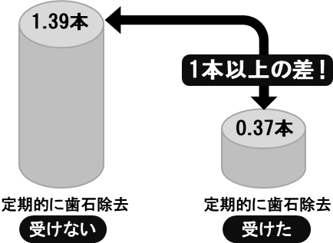

 |  |  |  |  |  |  |  |  |  | 成人を対象とした歯周病予防の調査によると、定期的に歯石除去を受けた場合は、受けなかった場合に比べ、５年間で１本以上の歯の喪失防止の効果があることが分かりました。 最低でも年１回は歯石を取りましょう。

 |  | 検診の結果、あなたの歯の本数は |  |  | 0 | 本でした。

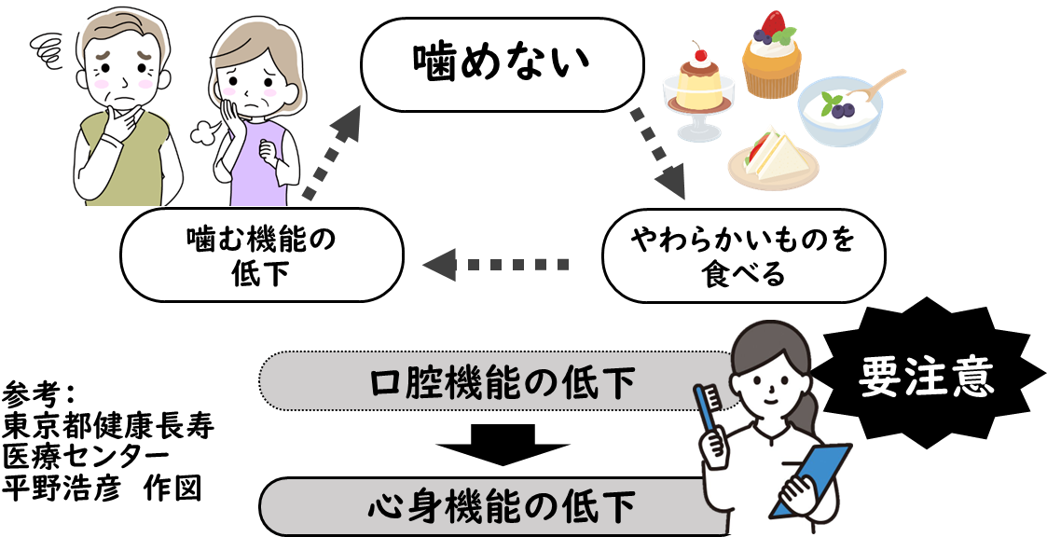
 | 歯周病と全身の健康との関係 |  |  |  |  |  |  | オーラルフレイルを予防しよう
 | 近年、歯周病が全身の健康に影響を与えることが分かってきました。

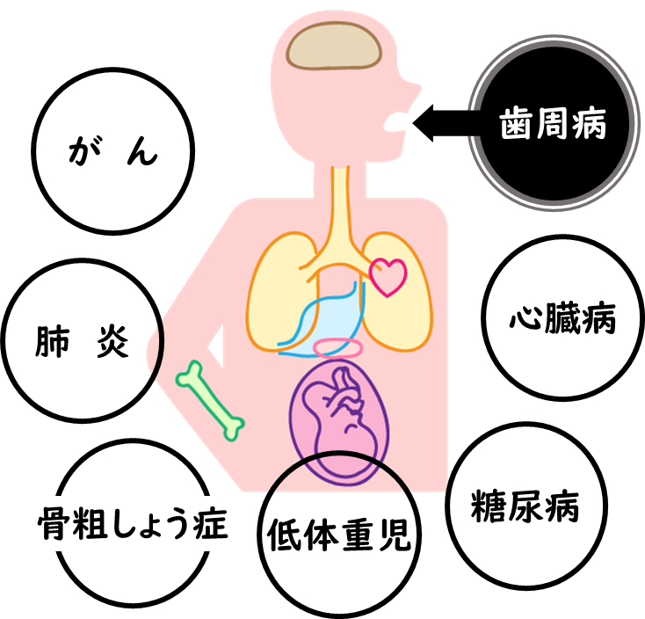

 |  |  |  |  |  |  |  | 「歯の本数が減る」「滑舌が悪くなる」「むせる」等見逃しがちなお口のささいな衰え(オーラルフレイル)は、放っておくと、心身の機能低下にもつながります。

歯周病は全身疾患と深く関係しています。

 | 歯周病の炎症による毒性物質が歯肉の血管から全身に入り、様々な病気を引き起こしたり悪化させる原因となります。

 |  |  |  |  |  |  |  |  | 若い世代にも、オーラルフレイルの傾向が見られます。

 | 判定区分

 | □ | １．異常なし | ☑ | ２．歯周病を疑う所見があります |  |  | □ | ３．更に詳しい検査や治療が必要な状態です

 | 良い状態です。 |  | ☑ | 歯肉に軽い炎症があります。 |  |  | □ | 歯石を取るため歯科受診をしましょう。 |  |  |  |  | □ | 生活習慣や基礎疾患 等、更に詳しい検査 や治療が必要です。
 | 丁寧な歯みがきを 続け、定期健診を 受けるよう心がけ てください。 |  | □ | 歯みがき方法について 指導を受けましょう。 |  |  | □ | 浅い歯周ポケットがあります。
 |  |  |  |  |  |  | □ | 深い歯周ポケットがあります。
 |  |  | □ | 歯周病と生活習慣や全身の病気との関連について説明を受けましょう。 |  |  | □ | むし歯があります。 |  |  |  |  | □ | その他の所見が あります。
 |  |  |  |  |  |  | □ | 歯が抜けたままになっています。

 | ［歯科医からのコメント ］ |  |  |  |  |  |  | ［その他］その他何かあれば、記載ください
 | 0 |  |  |  |  |  |  | 0
 | 0

 | 実施医療機関名： |  | 0

